行政事業レビューシート
 |  |  |  |  |  |  |  |  |  |  |  |  |  |  |  |  |  |  |  |  |  |  |  | 事業番号 |  |  |  |  |  |  |  | 0224
平成２９年度行政事業レビューシート |  |  |  |  |  |  |  |  |  |  |  |  |  |  |  |  |  |  |  |  |  |  | （ | 文部科学省 |  |  |  |  |  |  |  |  |  |  | ）
事業名 |  |  |  |  | 国立研究開発法人理化学研究所設備整備費補助 |  |  |  |  |  |  |  |  |  |  | 担当部局庁 |  |  |  | 研究振興局 |  |  |  |  |  |  |  |  |  | 作成責任者
事業開始年度 |  |  |  |  | 平成２４年度 |  |  |  | 事業終了 （予定）年度 |  |  |  | 終了予定なし |  |  | 担当課室 |  |  |  | 基礎研究振興課 |  |  |  |  |  |  |  |  |  | 基礎研究振興課長 岸本 哲哉
会計区分 |  |  |  |  | 一般会計
根拠法令 （具体的な 条項も記載） |  |  |  |  | 国立研究開発法人理化学研究所法第16条 |  |  |  |  |  |  |  |  |  |  | 関係する計画、通知等 |  |  |  | 第5期科学技術基本計画（平成28年1月22日閣議決定）
主要政策・施策 |  |  |  |  | 科学技術・イノベーション |  |  |  |  |  |  |  |  |  |  | 主要経費 |  |  |  | 文教及び科学振興
事業の目的 （目指す姿を簡潔に。3行程度以内） |  |  |  |  | 科学技術に関する試験及び研究等の業務を総合的に行うことにより、科学技術の水準の向上を図るため、理化学研究所の設置する研究所設備の整備充実を図る目的で、研究所が行う研究所設備の整備に要する経費に対し補助を実施する。
事業概要 （5行程度以内。別添可） |  |  |  |  | 我が国唯一の科学技術全般を総合的に行う研究機関として、物理学、化学、生物学、医科学等の幅広い研究分野を対象に、国家的・社会的ニーズを踏まえた戦略的・重点的な研究開発、世界トップレベルの研究基盤の整備・共用・利用研究及びパラダイム転換をもたらすような創造的・挑戦的な先端融合研究等を実施する理化学研究所に対し、必要な研究所設備の整備に要する経費の補助を行う。【補助率：定額補助】
実施方法 |  |  |  |  | 補助
予算額・ 執行額 （単位:百万円） |  |  |  |  |  |  |  |  |  |  | 26年度 |  |  |  | 27年度 |  |  |  | 28年度 |  |  |  |  |  | 29年度 |  |  |  |  |  | 30年度要求
 |  |  |  |  | 予算の状況 | 当初予算 |  |  |  |  | - |  |  |  | - |  |  |  | - |  |  |  |  |  | - |  |  |  |  |  | -
 |  |  |  |  |  | 補正予算 |  |  |  |  | - |  |  |  | 949 |  |  |  | - |  |  |  |  |  | -
 |  |  |  |  |  | 前年度から繰越し |  |  |  |  | 2,275 |  |  |  | - |  |  |  | 948 |  |  |  |  |  | - |  |  |  |  |  | -
 |  |  |  |  |  | 翌年度へ繰越し |  |  |  |  | - |  |  |  | ▲ 948 |  |  |  | - |  |  |  |  |  | -
 |  |  |  |  |  | 予備費等 |  |  |  |  | - |  |  |  | - |  |  |  | - |  |  |  |  |  | -
 |  |  |  |  |  | 計 |  |  |  |  | 2,275 |  |  |  | 1 |  |  |  | 948 |  |  |  |  |  | 0 |  |  |  |  |  | 0
 |  |  |  |  | 執行額 |  |  |  |  |  | 2,272 |  |  |  | 1 |  |  |  | 948
 |  |  |  |  | 執行率（％） |  |  |  |  |  | 100% |  |  |  | 100% |  |  |  | 100%
 |  |  |  |  | 当初予算＋補正予算に対する執行額の割合（％） |  |  |  |  |  | #DIV/0! |  |  |  | 0% |  |  |  | #DIV/0!
平成29・30年度 予算内訳 （単位：百万円） |  |  |  |  | 歳出予算目 |  |  |  |  |  | 29年度当初予算 |  |  |  | 30年度要求 |  |  |  | 主な増減理由
 |  |  |  |  | 国立研究開発法人理化学研究所 設備整備費補助金 |  |  |  |  |  | - |  |  |  | -

 |  |  |  |  | 計 |  |  |  |  |  | - |  |  |  | -
成果目標及び 成果実績 （アウトカム） |  |  |  |  | 定量的な成果目標 |  |  |  |  |  | 成果指標 |  |  |  |  |  | 単位 |  |  | 26年度 |  |  | 27年度 |  |  |  | 28年度 |  |  | 中間目標 |  |  | 目標最終年度
 |  |  |  |  |  |  |  |  |  |  |  |  |  |  |  |  |  |  |  |  |  |  |  |  |  |  |  |  |  | 29 |  | 年度 | - | 年度
 |  |  |  |  | 独立行政法人通則法に基づく主務大臣による業務実績の評価結果のうち、標準評価以上の評価を受けた項目の割合とする。 |  |  |  |  |  | 標準評価(B評価）以上の評価を受けた項目の割合。 |  |  |  |  | 成果実績 | ％ |  |  | 100 |  |  | 100 |  |  |  | - |  |  | - |  |  | -
 |  |  |  |  |  |  |  |  |  |  |  |  |  |  |  | 目標値 | ％ |  |  | 100 |  |  | 100 |  |  |  | 100 |  |  | 100 |  |  | 100
 |  |  |  |  |  |  |  |  |  |  |  |  |  |  |  | 達成度 | ％ |  |  | 100 |  |  | 100 |  |  |  | - |  |  | - |  |  | -
根拠として用いた 統計・データ名 （出典） |  |  |  |  | 独立行政法人評価の結果より。

活動指標及び 活動実績 （アウトプット） |  |  |  |  | 活動指標 |  |  |  |  |  |  |  |  |  |  |  | 単位 |  |  | 26年度 |  |  | 27年度 |  |  |  | 28年度 |  |  | 29年度 活動見込 |  |  | 30年度 活動見込
 |  |  |  |  | 設備整備の整備件数 |  |  |  |  |  |  |  |  |  |  | 活動実績 | 件 |  |  | 159 |  |  | 1 |  |  |  | 37 |  |  | - |  |  | -
 |  |  |  |  |  |  |  |  |  |  |  |  |  |  |  | 当初見込み | 件 |  |  | 52 |  |  | 38 |  |  |  | 0 |  |  | - |  |  | -
単位当たり コスト |  |  |  |  | 算出根拠 |  |  |  |  |  |  |  |  |  |  |  | 単位 |  |  | 26年度 |  |  | 27年度 |  |  |  | 28年度 |  |  | 29年度活動見込
 |  |  |  |  | 国立研究開発法人理化学研究所の事業を実施する上で必要な設備整備費補助金のため、単位当たりコストの算出は困難 |  |  |  |  |  |  |  |  |  |  | 単位当たり コスト | 百万円 |  |  | - |  |  | - |  |  |  | - |  |  | -
 |  |  |  |  |  |  |  |  |  |  |  |  |  |  |  | 計算式 | / |  |  | - |  |  | - |  |  |  | - |  |  | -
政策評価、経済・財政再生アクション・プログラムとの関係 |  | 政策評価 | 政策 |  | 8 科学技術イノベーションの基盤的な力の強化
 |  |  | 施策 |  | 8-3 研究開発活動を支える研究基盤の戦略的強化
 |  |  | 測定指標 |  | 定量的指標 |  |  |  |  |  |  |  |  |  |  |  | 単位 |  |  | 26年度 |  |  | 27年度 |  |  |  | 28年度 |  |  | 中間目標 |  |  | 目標年度
 |  |  |  |  |  |  |  |  |  |  |  |  |  |  |  |  |  |  |  |  |  |  |  |  |  |  |  |  |  | - |  | 年度 | - | 年度
 |  |  |  |  | - |  |  |  |  |  |  |  |  |  |  | 実績値 | - |  |  | - |  |  | - |  |  |  | - |  |  | - |  |  | -
 |  |  |  |  |  |  |  |  |  |  |  |  |  |  |  | 目標値 | - |  |  | - |  |  | - |  |  |  | - |  |  | - |  |  | -

 |  |  | 本事業の成果と上位施策・測定指標との関係
 |  |  | 理化学研究所の設備の整備を進めることにより、社会的ニーズに対応した成果創出を促進し、上位施策である研究開発活動を支える研究基盤の戦略的強化に貢献する。

 |  | 経済・財政再生 アクション・プログラム | 改革項目 |  | 分野： |  | - |  |  |  |  |  |  | -
 |  |  | KPI (第一階層） |  | ＫＰＩ （第一階層） |  |  |  |  |  |  |  |  |  |  |  | 単位 |  |  | 計画開始時 |  |  | 28年度 |  |  |  | 29年度 |  |  | 中間目標 |  |  | 目標最終年度
 |  |  |  |  |  |  |  |  |  |  |  |  |  |  |  |  |  |  |  | - | 年度 |  |  |  |  |  |  |  |  | - |  | 年度 | - | 年度
 |  |  |  |  | - |  |  |  |  |  |  |  |  |  |  | 成果実績 | - |  |  | - |  |  | - |  |  |  | - |  |  | - |  |  | -
 |  |  |  |  |  |  |  |  |  |  |  |  |  |  |  | 目標値 | - |  |  | - |  |  | - |  |  |  | - |  |  | - |  |  | -
 |  |  |  |  |  |  |  |  |  |  |  |  |  |  |  | 達成度 | ％ |  |  | - |  |  | - |  |  |  | - |  |  | - |  |  | -
 |  |  | KPI (第二階層） |  | ＫＰＩ （第二階層） |  |  |  |  |  |  |  |  |  |  |  | 単位 |  |  | 計画開始時 |  |  | 28年度 |  |  |  | 29年度 |  |  | 中間目標 |  |  | 目標最終年度
 |  |  |  |  |  |  |  |  |  |  |  |  |  |  |  |  |  |  |  | - | 年度 |  |  |  |  |  |  |  |  | - |  | 年度 | - | 年度
 |  |  |  |  | - |  |  |  |  |  |  |  |  |  |  | 成果実績 | - |  |  | - |  |  | - |  |  |  | - |  |  | - |  |  | -
 |  |  |  |  |  |  |  |  |  |  |  |  |  |  |  | 目標値 | - |  |  | - |  |  | - |  |  |  | - |  |  | - |  |  | -
 |  |  |  |  |  |  |  |  |  |  |  |  |  |  |  | 達成度 | ％ |  |  | - |  |  | - |  |  |  | - |  |  | - |  |  | -
 |  |  | 本事業の成果と改革項目・KPIとの関係
 |  |  | -

事業所管部局による点検・改善
 |  | 項 目 |  |  |  |  |  |  |  |  |  |  |  |  |  |  |  |  | 評 価 |  | 評価に関する説明
国費投入の必要性 |  | 事業の目的は国民や社会のニーズを的確に反映しているか。 |  |  |  |  |  |  |  |  |  |  |  |  |  |  |  |  | ○ |  | 当事業は、国家的・社会的ニーズを踏まえた戦略的・重点的な研究開発を推進している。
 |  | 地方自治体、民間等に委ねることができない事業なのか。 |  |  |  |  |  |  |  |  |  |  |  |  |  |  |  |  | ○ |  | イノベーションの苗床となる多様な基礎研究を行うといった事業目的を達成するためには、国から一定の財政支援を受けた国立研究開発法人が当該事業を実施する必要がある。
 |  | 政策目的の達成手段として必要かつ適切な事業か。政策体系の中で優先度の高い事業か。 |  |  |  |  |  |  |  |  |  |  |  |  |  |  |  |  | ○ |  | 科学技術基本計画を踏まえた政策の実施に必要であり、政策の優先度が極めて高い事業である。
事業の効率性 |  | 競争性が確保されているなど支出先の選定は妥当か。 |  |  |  |  |  |  |  |  |  |  |  |  |  |  |  |  | ○ |  | 理研は世界最高水準の研究開発を実施しており、調達する物品等について世界最高性能や高度な技術を要するため、案件ごとの応札可能者が極めて少数になる場合があるものの、仕様書の内容の見直し、予想される競争参加者への積極的な周知、入札参加要件の緩和、入札公告期間の最大化、入札公告をホームページに掲載するだけでなく、入札情報に関するメールマガジン配信等の諸施策等を通じ、一者応札低減に向けた取組を実施している。 また、契約審査委員会において少額随意契約を除く全ての競争性のない随意契約について、事前に随意契約理由の妥当性について審査を行い、適正性・透明性の確保に努めている。
 |  |  | 一般競争契約、指名競争契約又は随意契約（企画競争）による支出のうち、一者応札又は一者応募となったものはないか。 |  |  |  |  |  |  |  |  |  |  |  |  |  |  |  | 有
 |  |  | 競争性のない随意契約となったものはないか。 |  |  |  |  |  |  |  |  |  |  |  |  |  |  |  | 有
 |  | 受益者との負担関係は妥当であるか。 |  |  |  |  |  |  |  |  |  |  |  |  |  |  |  |  | ‐ |  | -
 |  | 単位当たりコスト等の水準は妥当か。 |  |  |  |  |  |  |  |  |  |  |  |  |  |  |  |  | ‐ |  | -
 |  | 資金の流れの中間段階での支出は合理的なものとなっているか。 |  |  |  |  |  |  |  |  |  |  |  |  |  |  |  |  | ○ |  | 事業目的に即し、合理的かつ真に必要なものに対して支出が行われている。
 |  | 費目・使途が事業目的に即し真に必要なものに限定されているか。 |  |  |  |  |  |  |  |  |  |  |  |  |  |  |  |  | ○ |  | 競争性の確保につとめるとともに、費目・使途は合理的かつ真に必要なもののみに限定されている。
 |  | 不用率が大きい場合、その理由は妥当か。（理由を右に記載） |  |  |  |  |  |  |  |  |  |  |  |  |  |  |  |  | ‐ |  | -
 |  | 繰越額が大きい場合、その理由は妥当か。（理由を右に記載） |  |  |  |  |  |  |  |  |  |  |  |  |  |  |  |  | ‐ |  | -
 |  | その他コスト削減や効率化に向けた工夫は行われているか。 |  |  |  |  |  |  |  |  |  |  |  |  |  |  |  |  | ○ |  | 原則、一般競争入札を行うとともに、汎用的な研究用消耗品については単価契約を原則化するなど、経費の効率化に取り組んでいる。また複数の契約案件を１つにまとめて契約をするといった取組でも業務の効率化につなげている。
事業の有効性 |  | 成果実績は成果目標に見合ったものとなっているか。 |  |  |  |  |  |  |  |  |  |  |  |  |  |  |  |  | ○ |  | 中長期目標の達成に向け、着実に実績を挙げている。
 |  | 事業実施に当たって他の手段・方法等が考えられる場合、それと比較してより効果的あるいは低コストで実施できているか。 |  |  |  |  |  |  |  |  |  |  |  |  |  |  |  |  | ○ |  | 原則、一般競争入札を実施し、契約の競争性を高める取組を行っている。
 |  | 活動実績は見込みに見合ったものであるか。 |  |  |  |  |  |  |  |  |  |  |  |  |  |  |  |  | ○ |  | 中長期目標の達成に向け、着実に実績を挙げている。繰越理由は、和光地区線形加速器超伝導化において、地下配管設備や建物の構造負担増による増築等の設計を見直すこととなったため。
 |  | 整備された施設や成果物は十分に活用されているか。 |  |  |  |  |  |  |  |  |  |  |  |  |  |  |  |  | ○ |  | 整備された設備は十分に活用されており、これらを利用して研究成果の創出に取り組んでいる。。
関連事業 |  | 関連する事業がある場合、他部局・他府省等と適切な役割分担を行っているか。（役割分担の具体的な内容を各事業の右に記載） |  |  |  |  |  |  |  |  |  |  |  |  |  |  |  |  | ‐ |  | -
 |  | 所管府省名 |  |  | 事業番号 |  |  |  |  | 事業名

点検・改善結果 |  | 点検結果 |  |  | 今後も限られた予算を有効活用しつつ、研究成果の最大化が図られるよう、検討・改善を重ねていくことが課題である。なお、毎年理化学研究所の業務に必要な設備を整備しているところであるが、研究業務の特性上やむを得ないものを除き、基本的に一般競争入札とすることとし、効果的かつ効率的な運用を図っている。 調達にあたり公告期間の最大化を図り、全入札の７０％以上の案件において、規程に定められた公告期間より長く公告を行い複数者応札が増えるよう取り組んだ。またこれまで同様、汎用的な備品や消耗品等の調達に当たって、一括調達や単価契約の対象を一層拡大する等の調達改善を行った。
 |  | 改善の 方向性 |  |  | 引き続き、中長期目標の達成のために必要な施設・設備を計画どおり、適切に整備し、整備規模の適正化やコスト削減に注意しつつ、効果的効率的な整備の実施に努めることが求められる。国立研究開発法人としての事業及び事務の特性を踏まえ、公正性、透明性を確保しつつ自律的かつ継続的に調達等の合理化に取り組むため、調達改善の結果を踏まえつつ、調達等合理化計画を策定し、調達方式の多様性の検討や調達情報の効果的な公告、一括調達や単価契約に取り組むとともに、国立研究開発法人間で調達実績等の情報を共有するなど、引き続き効率的な調達に努める。
外部有識者の所見
外部有識者による点検対象外
行政事業レビュー推進チームの所見
現状通り |  |  |  | １．事業評価の観点：この事業は、国家的・社会的ニーズを踏まえた戦略的・重点的な研究開発、世界トップレベルの研究基盤の整備・共用・利用研究及びパラダイム転換をもたらすような創造的・挑戦的な先端融合研究等を実施する理化学研究所に対し、必要な研究設備の整備を行う事業であり、独立行政法人等への補助事業、契約・執行手続の観点から検証を行った。 ２．所見：この事業は、平成２７年度補正から繰り越された予算について計画的に執行しており、２７年度に立てたアウトプットについても達成しており、着実に整備を行っていると認められる。引き続き、事業規模の適正化やコスト削減に留意しつつ、効果的・効率的な整備の実施に努めることとする。
所見を踏まえた改善点/概算要求における反映状況
現状通り |  |  |  | －
備考
【支出先上位１０者リストの落札率】 同種の他の契約の予定価格を類推されるおそれがあるため、又は研究所の事務若しくは事業に支障を生じるおそれがあるため非公表。
関連する過去のレビューシートの事業番号
平成22年度 |  |  |  |  | - |  |  |  |  |  |  | 平成23年度 |  |  | - |  |  |  |  |  | 平成24年度 |  |  |  |  |  | -
平成25年度 |  |  |  |  | 246 |  |  |  |  |  |  | 平成26年度 |  |  | 243 |  |  |  |  |  | 平成27年度 |  |  |  |  |  | 233
平成28年度 |  |  |  |  | 218
資金の流れ （資金の受け取り先が何を行っているかについて補足する） （単位：百万円） |  |  |  |  | ※平成28年度実績を記入。執行実績がない新規事業、新規要求事業については現時点で予定やイメージを記入。
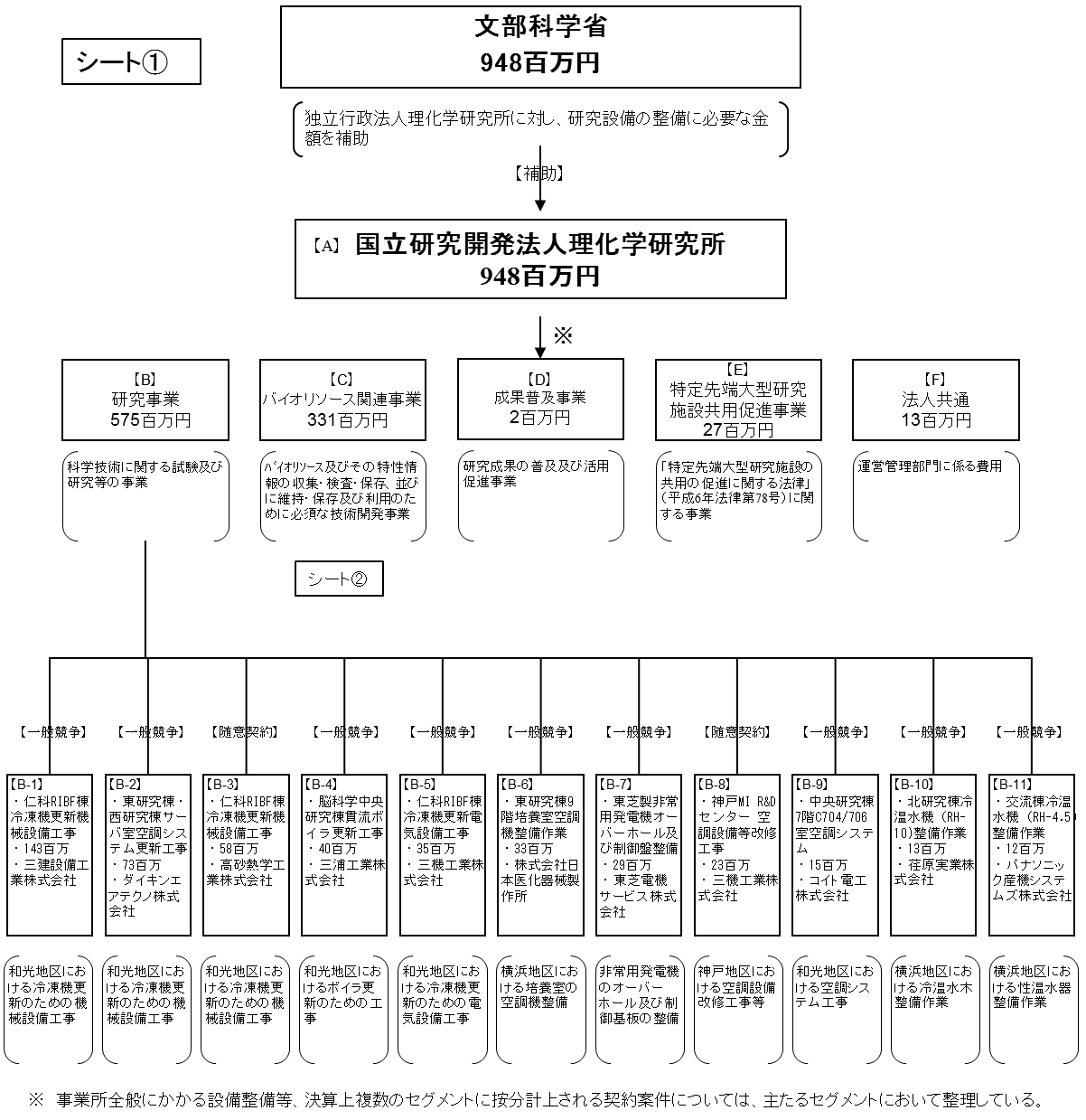

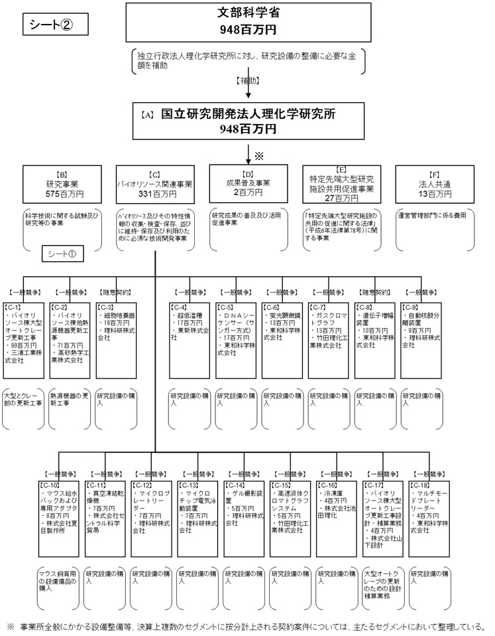

費目・使途 （「資金の流れ」においてブロックごとに最大の金額が支出されている者について記載する。費目と使途の双方で実情が分かるように記載） |  |  |  |  | A.国立研究開発法人理化学研究所 |  |  |  |  |  |  |  |  |  |  |  |  | B.研究事業
 |  |  |  |  | 費 目 |  |  | 使 途 |  |  |  |  |  |  |  | 金 額 (百万円） |  | 費 目 |  |  |  | 使 途 |  |  |  |  |  |  |  |  |  |  | 金 額 (百万円）
 |  |  |  |  | 設備整備費補助金 |  |  | 設備整備のための工事費や購入費等 |  |  |  |  |  |  |  | 948 |  | 設備整備費補助金 |  |  |  | 機械設備の更新工事、サーバー空調システムの更新工事など |  |  |  |  |  |  |  |  |  |  | 575
 |  |  |  |  | 計 |  |  |  |  |  |  |  |  |  |  | 948 |  | 計 |  |  |  |  |  |  |  |  |  |  |  |  |  |  | 575
 |  |  |  |  | C.バイオリソース関連事業 |  |  |  |  |  |  |  |  |  |  |  |  | D.
 |  |  |  |  | 費 目 |  |  | 使 途 |  |  |  |  |  |  |  | 金 額 (百万円） |  | 費 目 |  |  |  | 使 途 |  |  |  |  |  |  |  |  |  |  | 金 額 (百万円）
 |  |  |  |  | 設備整備費補助金 |  |  | オートクレーブ更新工事、熱源機器更新工事等 |  |  |  |  |  |  |  | 331
 |  |  |  |  | 計 |  |  |  |  |  |  |  |  |  |  | 331 |  | 計 |  |  |  |  |  |  |  |  |  |  |  |  |  |  | 0

費目・使途欄についてさらに記載が必要な場合はチェックの上【別紙２】に記載 |  |  |  |  |  |  |  |  |  |  |  |  |  |  |  |  |  |  |  |  |  |  |  |  |  | チェック |  | ☑

 | 支出先上位１０者リスト
 | A.
 |  | 支 出 先 |  |  |  |  | 法 人 番 号 |  |  |  | 業 務 概 要 |  |  |  |  | 支 出 額 （百万円） |  | 契約方式等 |  |  |  | 入札者数 （応募者数） |  |  |  | 落札率 |  |  | 一者応札・一者応募又は 競争性のない随意契約となった 理由及び改善策 （支出額10億円以上）
1 |  | 理化学研究所 |  |  |  |  | 1030005007111 |  |  |  | 科学技術(人文科学のみに係るものを除く)に関する試験及び研究等の業務を総合的に行う。 |  |  |  |  | 948 |  | 補助金等交付 |  |  |  | - |  |  |  | - |  |  | -

 | B
 |  | 支 出 先 |  |  |  |  | 法 人 番 号 |  |  |  | 業 務 概 要 |  |  |  |  | 支 出 額 （百万円） |  | 契約方式等 |  |  |  | 入札者数 （応募者数） |  |  |  | 落札率 |  |  | 一者応札・一者応募又は 競争性のない随意契約となった 理由及び改善策 （支出額10億円以上）
1 |  | 三建設備工業株式会社 |  |  |  |  | 6010001044155 |  |  |  | 仁科RIBF棟冷凍機更新機械設備工事 |  |  |  |  | 143 |  | 一般競争契約 （最低価格） |  |  |  | 2 |  |  |  | - |  |  | -
2 |  | ダイキンエアテクノ株式会社 |  |  |  |  | 5010601035686 |  |  |  | T16-131東研究棟・西研究棟サーバ室空調システム更新工事 |  |  |  |  | 73 |  | 一般競争契約 （最低価格） |  |  |  | 3 |  |  |  | - |  |  | -
3 |  | 高砂熱学工業株式会社 |  |  |  |  | 3010001008749 |  |  |  | 発生・再生研究棟B棟1階 空調自動制御設備更新工事 |  |  |  |  | 58 |  | 随意契約 （その他） |  |  |  | - |  |  |  | - |  |  | -
4 |  | 三浦工業株式会社 |  |  |  |  | 7500001003977 |  |  |  | 脳科学中央研究棟貫流ボイラ更新工事 |  |  |  |  | 40 |  | 一般競争契約 （最低価格） |  |  |  | 7 |  |  |  | - |  |  | -
5 |  | 三機工業株式会社 |  |  |  |  | 2010001008683 |  |  |  | 仁科RIBF棟冷凍機更新電気設備工事 |  |  |  |  | 35 |  | 一般競争契約 （最低価格） |  |  |  | 3 |  |  |  | - |  |  | -
6 |  | 株式会社日本医化器械製作所 |  |  |  |  | 8120001048630 |  |  |  | T16-36 東研究棟9階培養室空調機整備作業 |  |  |  |  | 33 |  | 一般競争契約 （最低価格） |  |  |  | 1 |  |  |  | - |  |  | -
7 |  | 東芝電機サービス株式会社 |  |  |  |  | 2011101014084 |  |  |  | 東芝製非常用発電機オーバーホール及び制御盤整備 |  |  |  |  | 29 |  | 一般競争契約 （最低価格） |  |  |  | 1 |  |  |  | - |  |  | -
8 |  | 三機工業株式会社 |  |  |  |  | 2010001008683 |  |  |  | 神戸MI R&Dセンター 空調設備等改修工事 |  |  |  |  | 23 |  | 随意契約 （その他） |  |  |  | - |  |  |  | - |  |  | -
9 |  | コイト電工株式会社 |  |  |  |  | 6080101015719 |  |  |  | 中央研究棟7階C704/706室空調システム |  |  |  |  | 15 |  | 一般競争契約 （最低価格） |  |  |  | 1 |  |  |  | - |  |  | -
10 |  | 荏原実業株式会社 |  |  |  |  | 5010001039024 |  |  |  | 北研究棟冷温水機（RH-10)整備作業 |  |  |  |  | 13 |  | 一般競争契約 （最低価格） |  |  |  | 1 |  |  |  | - |  |  | -
11 |  | パナソニック産機システムズ株式会社 |  |  |  |  | 8010501032913 |  |  |  | 交流棟冷温水機（RH-4.5)整備作業 |  |  |  |  | 12 |  | 一般競争契約 （最低価格） |  |  |  | 1 |  |  |  | - |  |  | -

 | C
 |  | 支 出 先 |  |  |  |  | 法 人 番 号 |  |  |  | 業 務 概 要 |  |  |  |  | 支 出 額 （百万円） |  | 契約方式等 |  |  |  | 入札者数 （応募者数） |  |  |  | 落札率 |  |  | 一者応札・一者応募又は 競争性のない随意契約となった 理由及び改善策 （支出額10億円以上）
1 |  | 三浦工業株式会社 |  |  |  |  | 7500001003977 |  |  |  | バイオリソース棟大型オートクレーブ更新工事 |  |  |  |  | 99 |  | 一般競争契約 （最低価格） |  |  |  | 2 |  |  |  | - |  |  | -
2 |  | 高砂熱学工業株式会社 |  |  |  |  | 3010001008749 |  |  |  | バイオリソース棟他熱源機器更新工事 |  |  |  |  | 71 |  | 一般競争契約 （最低価格） |  |  |  | 3 |  |  |  | - |  |  | -
3 |  | 理科研株式会社 |  |  |  |  | 9180001033403 |  |  |  | 細胞培養器 |  |  |  |  | 19 |  | 一般競争契約 （最低価格） |  |  |  | 1 |  |  |  | - |  |  | -
4 |  | 東新株式会社 |  |  |  |  | 2010601022844 |  |  |  | 超低温槽 |  |  |  |  | 17 |  | 一般競争契約 （最低価格） |  |  |  | 2 |  |  |  | - |  |  | -
5 |  | 東和科学株式会社 |  |  |  |  | 2010001024235 |  |  |  | ＤＮＡシーケンサー（サンガー方式） |  |  |  |  | 17 |  | 一般競争契約 （最低価格） |  |  |  | 1 |  |  |  | - |  |  | -
6 |  | 東和科学株式会社 |  |  |  |  | 2010001024235 |  |  |  | 蛍光顕微鏡 |  |  |  |  | 13 |  | 一般競争契約 （最低価格） |  |  |  | 2 |  |  |  | - |  |  | -
7 |  | 竹田理化工業株式会社 |  |  |  |  | 9011001013618 |  |  |  | ガスクロマトグラフシステム |  |  |  |  | 13 |  | 一般競争契約 （最低価格） |  |  |  | 1 |  |  |  | - |  |  | -
8 |  | 東和科学株式会社 |  |  |  |  | 2010001024235 |  |  |  | 遺伝子増幅装置 |  |  |  |  | 10 |  | 一般競争契約 （最低価格） |  |  |  | 1 |  |  |  | - |  |  | -
9 |  | 理科研株式会社 |  |  |  |  | 9180001033403 |  |  |  | 自動核酸分離装置 |  |  |  |  | 9 |  | 一般競争契約 （最低価格） |  |  |  | 2 |  |  |  | - |  |  | -
10 |  | 株式会社夏目製作所 |  |  |  |  | 6010001005751 |  |  |  | マウス給水バックおよび専用アダプタ |  |  |  |  | 8 |  | 一般競争契約 （最低価格） |  |  |  | 1 |  |  |  | - |  |  | -
11 |  | 株式会社セントラル科学貿易 |  |  |  |  | 1010501006717 |  |  |  | 真空凍結乾燥機 |  |  |  |  | 7 |  | 一般競争契約 （最低価格） |  |  |  | 1 |  |  |  | - |  |  | -
12 |  | 理科研株式会社 |  |  |  |  | 9180001033403 |  |  |  | マイクロプレートリーダー |  |  |  |  | 7 |  | 一般競争契約 （最低価格） |  |  |  | 2 |  |  |  | - |  |  | -
13 |  | 理科研株式会社 |  |  |  |  | 9180001033403 |  |  |  | マイクロチップ電気泳動装置 |  |  |  |  | 7 |  | 一般競争契約 （最低価格） |  |  |  | 2 |  |  |  | - |  |  | -
14 |  | 理科研株式会社 |  |  |  |  | 9180001033403 |  |  |  | ゲル撮影装置 |  |  |  |  | 5 |  | 一般競争契約 （最低価格） |  |  |  | 1 |  |  |  | - |  |  | -
15 |  | 竹田理化工業株式会社 |  |  |  |  | 9011001013618 |  |  |  | 高速液体クロマトグラフシステム |  |  |  |  | 5 |  | 一般競争契約 （最低価格） |  |  |  | 1 |  |  |  | - |  |  | -
16 |  | 株式会社池田理化 |  |  |  |  | 3010001010696 |  |  |  | 冷凍庫 |  |  |  |  | 4 |  | 一般競争契約 （最低価格） |  |  |  | 1 |  |  |  | - |  |  | -
17 |  | 株式会社山下設計 |  |  |  |  | 1120001158320 |  |  |  | バイオリソース棟大型オートクレーブ更新工事設計・積算業務 |  |  |  |  | 4 |  | 一般競争契約 （最低価格） |  |  |  | 2 |  |  |  | - |  |  | -
18 |  | 東和科学株式会社 |  |  |  |  | 2010001024235 |  |  |  | マルチモードプレートリーダー |  |  |  |  | 4 |  | 一般競争契約 （最低価格） |  |  |  | 2 |  |  |  | - |  |  | -

 | 国庫債務負担行為等による契約先上位10者リスト
 |  | ﾌﾞﾛｯｸ 名 | 契 約 先 |  |  |  | 法 人 番 号 |  |  |  | 業 務 概 要 |  |  |  |  | 契約額 （百万円） |  | 契約方式 |  |  |  | 入札者数 （応募者数） |  |  |  | 落札率 |  |  | 一者応札・一者応募又は 競争性のない随意契約となった理由及び改善策 （契約額10億円以上）
1 |  |  | - |  |  |  | - |  |  |  | - |  |  |  |  | - |  |  |  |  |  | - |  |  |  | - |  |  | -

